Sheet2
2、Cr0寄存器

说明：
1、PE：CR0的位0是启用保护（Protection Enable）标志。
PE=1保护模式 PE=0 实地址模式 这个标志仅开启 段级保护，而并没有启用分页机制。
若要启用分页机制，那么PE和PG标志都要置位。
2、PG：当设置该位时即开启了分页机制。在开启这个标志之前必须已经或者同时
开启PE标志。
PG=0且PE=0 处理器工作在实地址模式下
PG=0且PE=1 处理器工作在没有开启分页机制的保护模式下
PG=1且PE=0 在PE没有开启的情况下 无法开启PG
PG=1且PE=1 处理器工作在开启了分页机制的保护模式下
3、WP：对于Intel 80486或以上的CPU，CR0的位16是写保护（Write Proctect）标志
当设置该标志时，处理器会禁止超级用户程序（例如特权级0的程序）向用户级只读页
面执行写操作；
当CPL<3的时候：
如果 WP=0 可以读写任意用户级物理页，只要线性地址有效.
如果 WP=1 可以读取任意用户级物理页，但对于只读的物理页，则不能写.
在R0中修改其他进程的只读数据时，需要将WP位 置零，写完后恢复。

Sheet3
4、Cr2寄存器

说明：
当CPU访问某个无效页面时，会产生缺页异常，此时，CPU会将引起异常
的线性地址存放在CR2中。

Sheet4
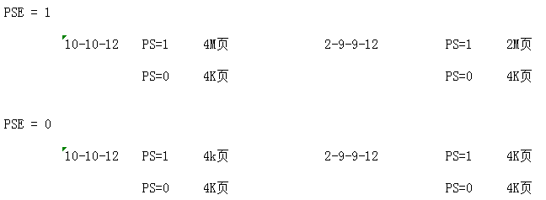
5、Cr4寄存器

PAE/PSE说明：
PAE: PAE=1 是2-9-9-12分页 PAE=0 是10-10-12分页。
PSE: 大页的总开关，只有该位为1时，pde、pte的ps属性位 才有效。
PGE: 全局页总开关，只有该位为1时，pde、pte的g位才有效。

